Zad1 Sortowanie i filtry
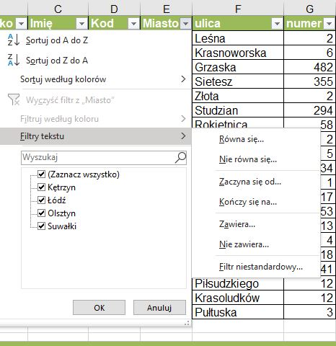
Zakres
W arkuszu kalkulacyjnym Excel możemy tworzyć i przechowywać proste bazy danych w postaci Zakresów (tabelek, jak ta z lewej strony) lub Tabel.
Tabelka, którą widać z lewej strony, Excel nazwywa Zakresem.
Tabela, jest dla niego ciut innym obiektem. Z nią zapoznamy się później.
Jak nazwa wskazuje, przed posortowaniem jej lub wstawieniem filtrów trzeba ją zaznaczyć - zakreslić lewym przyciskiem myszy blok danych A1:H21;
A1 to jej górny lewy róg, zaś H21 prawy dolny róg.
Jeśli tego nie zrobimy dane nam się "rozsypią". W naszym przypadku dane mogą nie pasować do konkretnej rozmowy.
Sortowanie zakresów
Zaznaczamy całą tabelkę, wybieramy z narzędzi głównych na wstążce ikonę
Sortuj i filtruj, a następnie klikamy na Sortowanie niestandardowe.
Jesli chcemy np. żeby nazwiska mieszkańców w każym mieście, były posortowane od A do Z, trzeba wstawić sortuj według kolumny Miasto,
potem trzeba dodać poziom i następnie posortować według kolumny Nazwisko. Kolejność jest ważna, w tym przypadku odwrócenie kolejności nie miałoby sensu.
Jeśli tabelka (zakres) ma wiersz tytułowy (u nas zaznaczony kolorem zielonym) trzeba w okienku zaznaczyć Moje dane mają nagłówki.
Filtrowanie zakresów
Zaznaczamy całą tabelkę, wybieramy z narzędzi głównych na wstążce ikonę
Sortuj i filtruj, a następnie klikamy na Filtrowanie.
W nagłówkach tabeli pojawią się małe trójkaty.
Jak klikniemy na taki trójkąt możemy:
1. odznaczyć pola które nas nie interesują (na ogół stosujemy to w przypadku, gdy pól do wyboru jest nie dużo;
2. dla pól tekstowych klikamy na Filtru tekstu, zaś dla pól liczbowych na Filtry liczb
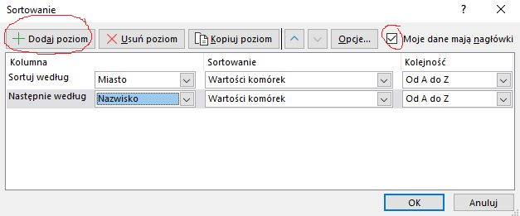
Lp | Nazwisko | Imię | Kod | Miasto | ulica | numer | nr mieszkania
8 | Kwiatek | Zbych | 10-685 | Olsztyn | Piękna | 1
10 | Wolny | Jan | 13-765 | Kętrzyn | Złota | 2 | 3
12 | Zakrzewska | Alicja | 02-879 | Łódź | Krasnoworska | 6 | 9
15 | Au | Basia | 10-567 | Olsztyn | Pułtuska | 3
1 | Baczewski | Łukasz | 10-888 | Olsztyn | Krasoludków | 12 | 23
20 | Łukaszewicz | Paweł | 12-687 | Suwałki | Kwiatowa | 34 | 5
14 | Zapolna | Celina | 12-000 | Suwałki | Leśna | 2 | 2
18 | Celnik | Zofia | 10-456 | Olsztyn | Piłsudzkiego | 12 | 23
9 | Koprowska | Bożena | 10-555 | Olsztyn | Wolności | 17 | 1
2 | Niemaszyk | Lucyna | 13-766 | Kętrzyn | Rokietnica | 58
3 | Szewczyk | Aneta | 13-766 | Kętrzyn | Studzian | 294
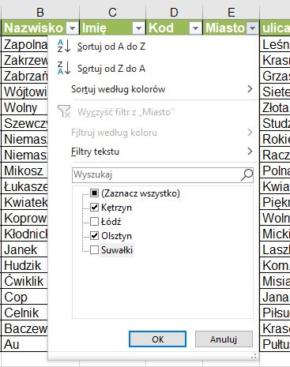
13 | Cop | Artur | 02-879 | Łódź | Jana Pawla II | 41 | 29
7 | Janek | Marzena | 02-879 | Łódź | Laszki | 213
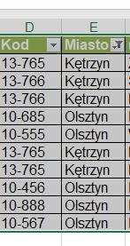
17 | Niemaszyk | Marian | 12-687 | Suwałki | Raczyna | 2 | 4
4 | Ćwiklik | Agnieszka | 13-765 | Kętrzyn | Misiagiewicza | 18 | 38
19 | Wójtowicz | Wojciech | 12-000 | Suwałki | Sietesz | 355
16 | Mikosz | Zbigniew | 12-687 | Suwałki | Polna | 5
5 | Zabrzański | Zbigniew | 02-880 | Łódź | Grzaska | 482
6 | Kłodnicki | Dorota | 13-765 | Kętrzyn | Mickiewicza 53/58 | 53 | 58
11 | Hudzik | Andrzej | 02-880 | Łódź | Kom.Ed.Nar.4/16 | 4 | 16

Ćwiczenie
1. Używając ikony Sortuj i filtruj posortuj liczbę porządkową (Lp) tabelki obok od najmniejszych do najwiekszych; Nie zapomnij zaznaczyć wcześniej całej tabelki.
2. Następnie posortuj Nazwiska od A do Z. Co zaobserwowałeś?
3. Używając Sortowania niestandardowego oraz zaznaczenia, że tabelka ma nagłówki posortuj wg miasta od A do Z, a nastepnie w każdym mieście Nazwiska od A do Z.
4. Używając Filtra wyświetl tylko te, rekordy tabelki, w którch osoby mieszkają w Olsztynie i Kętrzynie. Po wykonanym zadaniu wyczyść flitry.

Zad2 filtr
Lp | NAZWISKO | WAGA | WZROST | PŁEĆ | ROK UR | OCZY | WŁOSY
1 | Kowalski | 62 | 172 | m | 1985 | niebieskie | blond
2 | Kucharz | 98 | 187 | m | 1964 | zielone | szat
3 | Jańczuk | 78 | 193 | k | 1978 | piwne | brun
4 | Szagdaj | 55 | 150 | k | 1996 | niebieskie | blond
5 | Maliniak | 83 | 147 | m | 1966 | piwne | brun
6 | Dziuba | 76 | 165 | k | 1974 | piwne | szat
7 | Bem | 73 | 183 | m | 1982 | niebieskie | brun
8 | Borowicz | 78 | 178 | m | 1980 | niebieskie | blond
9 | Mach | 62 | 192 | k | 1987 | zielone | brun
10 | Marucha | 63 | 194 | m | 1975 | piwne | szat
11 | Kaczor | 96 | 197 | k | 1981 | niebieskie | blond
12 | Cis | 75 | 174 | m | 1976 | piwne | szat
13 | Kral | 65 | 186 | m | 1990 | piwne | brun
14 | Konwicki | 79 | 195 | m | 1985 | niebieskie | blond
15 | Fiołek | 91 | 176 | m | 1974 | niebieskie | szat
16 | Paw | 85 | 199 | k | 1969 | zielone | brun
17 | Duda | 52 | 185 | k | 1983 | piwne | blond
18 | Tur | 99 | 162 | m | 1980 | zielone | blond
19 | Gałka | 72 | 159 | k | 1995 | piwne | brun
20 | Baran | 73 | 198 | k | 2000 | piwne | szat
21 | Molek | 68 | 178 | m | 1986 | niebieskie | brun
22 | Ognik | 86 | 169 | m | 1983 | zielone | szat
23 | Nowak | 84 | 180 | m | 1979 | niebieskie | blond
24 | Sowa | 89 | 175 | m | 1985 | niebieskie | blond
25 | Smok | 72 | 184 | m | 1974 | zielone | blond
26 | Wilk | 59 | 187 | k | 1972 | zielone | blond
27 | Żwirek | 62 | 171 | m | 1985 | piwne | szat
28 | Paź | 87 | 164 | m | 1987 | zielone | brun
29 | Tomczak | 78 | 196 | m | 1981 | piwne | brun
Ćwiczenie
Wyobraź sobie, że tabela w tym arkuszu zawiera dane o groźnych przestępcach.
I oto popełniono groźne przestępstwo.
Świadkowie twierdzą, że przestępców było dwoje: kobieta i meżczyzna i tak ich charakteryzują:
1. mężczyzna był wysokim (powyżej 180cm) blondynem o zielonych oczach;
2. kobieta była młoda z pewnością przed trzydziestką o drobnej budowie (o wadze między 50 a 60 kg)
Posługując się odpowiednim filtrem odnadź w tej bazie osoby podejrzane o to przestepstwo.
Uwaga! Trzeba wyfiltrować mężczyznę, potem zdjąć filtry (odkliknąc Filtruj w ikonie Sortowanie i filtrowanie), a następnie wyfiltrować kobietę.

Tabela1_sortowanie i filtry
Tabela
Tabela tym się różni od zakresu (tabelki), że przy np. sortowaniu, filtrowaniu nie trzeba jej za każdym razem zaznaczać. Wystarczy, że klikniemy myszką w środku tabeli i możemy spokojnie sortować, filtrowac i nic się nie rozsypie.
Tworzenie tabeli
Żeby stworzyć Tabelę z zakresu (tabelki), trzeba ją wczesniej zaznaczyć. Można to zrobić szybko: klikamy na dowolnej komórce z tabeli a następnie wybieramy układ klawiszy dwóch CTRL oraz A.
Następnie wybieramy ze wstążki Wstawianie i klikamy na ikonie Tabela.
Pojawi się okienko tworzenie tabeli. Sprawdzamy, że wszystko dobrze i klikamy na OK.
Pojawi się na wstążce zakładka Projekt tabeli, a w nim pole Nazwa tabeli.
Zauważmy, że okienku po prawej (gdzie widzimy pole Nazwa tabeli jest również ikonka Konwertuj na zakres. Kiedy na nią klikamy? Wtedy, gdy tworząc Tabelę źle zaznaczyliśmy komórki, które mają się znaleźć w tabeli (np. część przyszłej Tabeli znalazła się poza naszym polem widzenia - za ekranem). Wówczas Tabela zamieni się spowrotem na zakres i możemy dobrze zaznaczyć komórki przyszłej Tabeli.
Sortowanie i filtrowanie Tabeli wykonujemy tak samo jak dla Zakresu. Różnica jest taka, że nie musimu co rusz zaznaczać zakres (tabelkę)
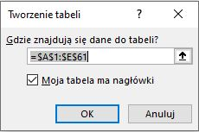
Lp | Nazwisko | Imię | Miasto | Płeć
1 | Lembicz | Władysław | Gdańsk | Mężczyzna
2 | Mańkowski | Marcin | Gdańsk | Mężczyzna
3 | Niewitek | Błażej | Gdańsk | Mężczyzna
4 | Remik | Gerard | Gdańsk | Mężczyzna
5 | Sarnecki | Oskar | Gdańsk | Mężczyzna
6 | Seleta | Robert | Gdańsk | Mężczyzna
7 | Szala | Filip | Gdańsk | Mężczyzna
8 | Szewc | Marek | Gdańsk | Mężczyzna
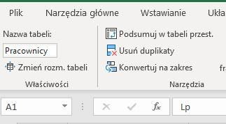
9 | Tomala | Michał | Gdańsk | Mężczyzna
10 | Twardowski | Krzysztof | Gdańsk | Mężczyzna
11 | Zagórny | Henryk | Gdańsk | Mężczyzna
12 | Estowski | Bronisław | Kielce | Mężczyzna
13 | Stefaniak | Bartosz | Kielce | Mężczyzna
14 | Dworniak | Bogusława | Kraków | Kobieta
15 | Frycz | Marzena | Kraków | Kobieta
16 | Nawrocki | Leszek | Kraków | Mężczyzna
17 | Płaczek | Milena | Poznań | Kobieta
18 | Kościski | Bartosz | Poznań | Mężczyzna
19 | Miłek | Dariusz | Poznań | Mężczyzna
20 | Sikorski | Edward | Poznań | Mężczyzna
Ćwiczenie
1. Zaznacz cała tabelkę łącznie z nagłówkami (Wstawianie - Tabela) i zamień ją w Tabelę o nazwie Pracownicy. Zmień format tabelki na taki, jaki Ci odpowiada.
2. Uzywając ikony Sortuj i filtruj tabelę Pracownicy wg Nazwiska od A do Z. Nie musisz już zaznaczać całej tabeli.
3. Używając Sortowania niestandardowego posortuj wg płci od Ad o Z, a nastepnie dla każdej płci posortuj miesta od Z do A.
4. Używając Filtra wyświetl mężczyzn, których nazwiska kończą się na -ski;
5. Po wykonaniu powyższych punktów usuuń filtry i konwertuj tabelę na zakres (tj. na zwykłą tabelkę)
21 | Sulik | Zbigniew | Poznań | Mężczyzna
22 | Budzińska | Renata | Warszawa | Kobieta
23 | Nowak | Krystyna | Warszawa | Kobieta
24 | Opala | Beata | Warszawa | Kobieta
25 | Rawicka | Arleta | Warszawa | Kobieta
26 | Skalinka | Renata | Warszawa | Kobieta
27 | Abramowicz | Tadeusz | Warszawa | Mężczyzna
28 | Ciesielski | Andrzej | Warszawa | Mężczyzna
29 | Czechowiak | Tomasz | Warszawa | Mężczyzna
30 | Dudziński | Edward | Warszawa | Mężczyzna
31 | Krzysztofiak | Grzegorz | Warszawa | Mężczyzna
32 | Nowicki | Mariusz | Warszawa | Mężczyzna
33 | Opieniek | Miłosz | Warszawa | Mężczyzna
34 | Pawlik | Przemysław | Warszawa | Mężczyzna
35 | Popielak | Franciszek | Warszawa | Mężczyzna
36 | Raczyński | Krzysztof | Warszawa | Mężczyzna
37 | Rogowiak | Hubert | Warszawa | Mężczyzna
38 | Rzepa | Bronisław | Warszawa | Mężczyzna
39 | Tarnowski | Bogumił | Warszawa | Mężczyzna
40 | Urbaniak | Marek | Warszawa | Mężczyzna
41 | Jurczyk | Agnieszka | Wrocław | Kobieta
42 | Sroka | Genowefa | Wrocław | Kobieta
43 | Strzałkowska | Ewa | Wrocław | Kobieta
44 | Szewczyk | Magdalena | Wrocław | Kobieta
45 | Bartecki | Janusz | Wrocław | Mężczyzna
46 | Gątarek | Łukasz | Wrocław | Mężczyzna
47 | Janik | Witold | Wrocław | Mężczyzna
48 | Januszewski | Tomasz | Wrocław | Mężczyzna
49 | Kanka | Władysław | Wrocław | Mężczyzna
50 | Łatka | Bartosz | Wrocław | Mężczyzna
51 | Nowinka | Tomasz | Wrocław | Mężczyzna
52 | Przewoźny | Marcin | Wrocław | Mężczyzna
53 | Reczkowski | Gerard | Wrocław | Mężczyzna
54 | Rogalski | Ignacy | Wrocław | Mężczyzna
55 | Sawicki | Paweł | Wrocław | Mężczyzna
56 | Skibiński | Jarosław | Wrocław | Mężczyzna
57 | Sobota | Piotr | Wrocław | Mężczyzna
58 | Stankiewicz | Jan | Wrocław | Mężczyzna
59 | Urbański | Marcin | Wrocław | Mężczyzna
60 | Walkowiak | Stefan | Wrocław | Mężczyzna

